P2
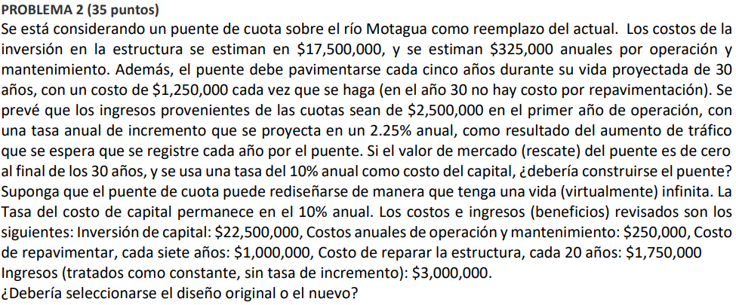

Diseño Nuevo |  |  |  |  | Diseño original
Año | FNE |  | Beneficios | Costos | Año | FNE |  | Beneficios | Costos
0 | -$17,500,000.00 |  |  | -$17,500,000.00 | 0 | -$22,500,000.00 |  |  | -$22,500,000.00
1 | $2,175,000.00 |  | $2,500,000.00 | -$325,000.00 | 1 | $2,750,000.00 |  | $3,000,000.00 | -$250,000.00
2 | $2,231,250.00 |  | $2,556,250.00 | -$325,000.00 | 2 | $2,750,000.00 |  | $3,000,000.00 | -$250,000.00
3 | $2,288,765.63 |  | $2,613,765.63 | -$325,000.00 | 3 | $2,750,000.00 |  | $3,000,000.00 | -$250,000.00
4 | $2,347,575.35 |  | $2,672,575.35 | -$325,000.00 | 4 | $2,750,000.00 |  | $3,000,000.00 | -$250,000.00
5 | $1,157,708.30 |  | $2,732,708.30 | -$1,575,000.00 | 5 | $2,750,000.00 |  | $3,000,000.00 | -$250,000.00
6 | $2,469,194.23 |  | $2,794,194.23 | -$325,000.00 | 6 | $2,750,000.00 |  | $3,000,000.00 | -$250,000.00
7 | $2,532,063.60 |  | $2,857,063.60 | -$325,000.00 | 7 | $1,750,000.00 |  | $3,000,000.00 | -$1,250,000.00
8 | $2,596,347.53 |  | $2,921,347.53 | -$325,000.00 | 8 | $2,750,000.00 |  | $3,000,000.00 | -$250,000.00
9 | $2,662,077.85 |  | $2,987,077.85 | -$325,000.00 | 9 | $2,750,000.00 |  | $3,000,000.00 | -$250,000.00
10 | $1,479,287.11 |  | $3,054,287.11 | -$1,575,000.00 | 10 | $2,750,000.00 |  | $3,000,000.00 | -$250,000.00
11 | $2,798,008.57 |  | $3,123,008.57 | -$325,000.00 | 11 | $2,750,000.00 |  | $3,000,000.00 | -$250,000.00
12 | $2,868,276.26 |  | $3,193,276.26 | -$325,000.00 | 12 | $2,750,000.00 |  | $3,000,000.00 | -$250,000.00
13 | $2,940,124.97 |  | $3,265,124.97 | -$325,000.00 | 13 | $2,750,000.00 |  | $3,000,000.00 | -$250,000.00
14 | $3,013,590.29 |  | $3,338,590.29 | -$325,000.00 | 14 | $1,750,000.00 |  | $3,000,000.00 | -$1,250,000.00
15 | $1,838,708.57 |  | $3,413,708.57 | -$1,575,000.00 | 15 | $2,750,000.00 |  | $3,000,000.00 | -$250,000.00
16 | $3,165,517.01 |  | $3,490,517.01 | -$325,000.00 | 16 | $2,750,000.00 |  | $3,000,000.00 | -$250,000.00
17 | $3,244,053.64 |  | $3,569,053.64 | -$325,000.00 | 17 | $2,750,000.00 |  | $3,000,000.00 | -$250,000.00
18 | $3,324,357.35 |  | $3,649,357.35 | -$325,000.00 | 18 | $2,750,000.00 |  | $3,000,000.00 | -$250,000.00
19 | $3,406,467.89 |  | $3,731,467.89 | -$325,000.00 | 19 | $2,750,000.00 |  | $3,000,000.00 | -$250,000.00
20 | $2,240,425.92 |  | $3,815,425.92 | -$1,575,000.00 | 20 | $1,000,000.00 |  | $3,000,000.00 | -$2,000,000.00
21 | $3,576,273.00 |  | $3,901,273.00 | -$325,000.00 | 21 | $1,750,000.00 |  | $3,000,000.00 | -$1,250,000.00
22 | $3,664,051.64 |  | $3,989,051.64 | -$325,000.00 | 22 | $2,750,000.00 |  | $3,000,000.00 | -$250,000.00
23 | $3,753,805.31 |  | $4,078,805.31 | -$325,000.00 | 23 | $2,750,000.00 |  | $3,000,000.00 | -$250,000.00
24 | $3,845,578.43 |  | $4,170,578.43 | -$325,000.00 | 24 | $2,750,000.00 |  | $3,000,000.00 | -$250,000.00
25 | $2,689,416.44 |  | $4,264,416.44 | -$1,575,000.00 | 25 | $2,750,000.00 |  | $3,000,000.00 | -$250,000.00
26 | $4,035,365.81 |  | $4,360,365.81 | -$325,000.00 | 26 | $2,750,000.00 |  | $3,000,000.00 | -$250,000.00
27 | $4,133,474.04 |  | $4,458,474.04 | -$325,000.00 | 27 | $2,750,000.00 |  | $3,000,000.00 | -$250,000.00
28 | $4,233,789.71 |  | $4,558,789.71 | -$325,000.00 | 28 | $1,750,000.00 |  | $3,000,000.00 | -$1,250,000.00
29 | $4,336,362.48 |  | $4,661,362.48 | -$325,000.00 | 29 | $2,750,000.00 |  | $3,000,000.00 | -$250,000.00
30 | $4,441,243.13 |  | $4,766,243.13 | -$325,000.00 | 30 | $2,750,000.00 |  | $3,000,000.00 | -$250,000.00
 | $6,232,050.41 |  | $105,488,160.06 | $33,500,000.00 |  | $2,182,925.14 |  | $90,000,000.00 | $35,750,000.00

 |  | VNA | $28,654,292.97 | $4,922,242.56 |  |  | VNA | $28,280,743.40 | $3,597,818.26
 |  | Anualidad | $3,039,625.86 | $522,147.79 |  |  | Anualidad | $3,000,000.00 | $381,653.86

Beneficios |  | Costos |  |  | Beneficios |  | Costos
Beneficios anuales | $3,039,625.86 | Costo de la inversión inicial |  | $17,500,000.00 | Beneficios anuales | $3,000,000.00 | Costo de la inversión inicial |  | $22,500,000.00
 |  | Costo anual |  | $522,147.79 |  |  | Costo anual |  | $381,653.86

 | Valor anual de los costos = |  | $2,272,147.79 |  |  | Valor anual de los costos = |  | $2,631,653.86

 |  |  | DISEÑO NUEVO
 |  |  | 1.34 |  |  |  |  | 1.14

Se debe elegir el diseño nuevo del puente de cuota, ya que posee un beneficio costo anual mayor al diseño original.

